CANVAS SOSTENIBLE 2.0
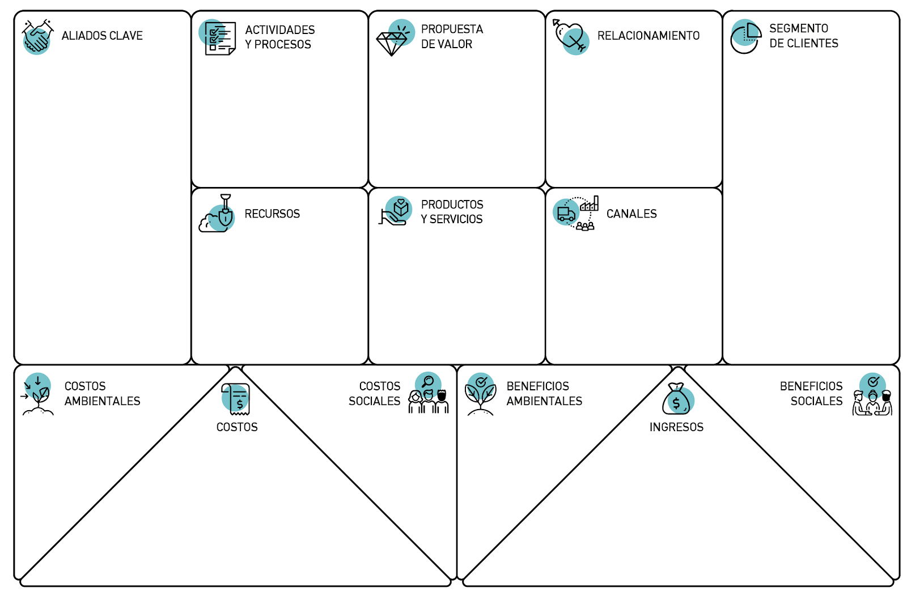

Ministerios
Entes reguladores (FNE, ICA, Invima).
Analdex y Procolombia
Academia
Alcaldías y gobernaciones
Medios de comunicación
Gremios y asociaciones de la industria
Clínicas especializadas en el uso de cannabis medicinal y medicina alternativa.
Mecanismos de control
Fabricantes de productos de cuidado personal, de belleza y salud.
Industrias farmacéuticas, de alimentos y bebidas.
Adquisición de licencias para los servicios de salud y bienestar y el uso del cannabis medicinal
Construcción y adecuación del Boutique Spa
Capacitación de personal del Boutique Spa
Posicionamiento y divulgación de la marca
Acercamiento a todos los stakeholders
Adquisición de licencias para cultivo y comercialización de cannabis con fines medicinales
Implementación de Buenas Prácticas de Manufactura (BPM)
Capacitación comunidad local
Personas: por medio de la experiencia en el Boutique Spa, generar consciencia y transmitir conocimiento acerca de los beneficios tanto del cannabis medicinal como de la conexión con la naturaleza para mejorar la calidad de vida.
Empresas: influencia que generamos al tener de cerca al cliente, espacio de sensibilización con los consumidores, damos visibilidad a los productos de las empresas.
"Energía, equilibrio y conexión con la naturaleza en un espacio sostenible"

Empresas que usen la flor seca para la producción de producto transformado como compañías de la industria cosmética, de alimentos y bebidas.
Hombres y mujeres a partir de los 20 años, de estratos 4, 5 y 6 que están interesados en buscar un espacio de desconexión y relajación para encontrarse con sí mismos, que quieren llevar un estilo de vida más saludable, que creen en la libertad, no tienen prejuicios, que buscan una conexión con la naturaleza.

Mano de obra
Invernadero
Semillas de cannabis
Implementos de cultivo
Terreno, agua y luz
Capital
Muebles y enseres para el Boutique Spa
Infraestructura
El servicio que ofrecemos es el Boutique Spa que es un espacio natural de relajación para que las personas se puedan desconectar, conocer y experimentar los beneficios del cannabis con fines terapéuticos.
El producto que ofrecemos es la flor seca como materia prima para las industrias farmacéuticas, comésticas, de alimentos y bebidas.
Empresa: manejo de Linkedin y Twitter. Visibilizar para abrir el debate, dar a conocer la problemática de la industria así como sus beneficios. Página web y estrategia de SEO y SEM.
Personas: manejo de Instagram y Facebook. Página web y estrategia de SEO y SEM.

Elementos de bioseguridad desechables
Generación de residuos no orgánicos
Huella de carbono por transporte
El producto final de nuestros aliados estratégicos genera contaminación
Gasto de agua y luz
Tierra
Implementación de prácticas sostenibles
Aprovechamiento de residuos orgánicos
Generación de consciencia sobre la conservación del medio ambiente
Desincentivación de plásticos de un solo uso
Mejora en calidad de aire
No todas las personas podrían hacer uso de nuestro producto.
Resistencia por parte de la comunidad al ser una indutria polémica.
Generar ingresos a las familias
Generación de empleo en la región
Fomento de turismo
Impacto mediático positivo en el ámbito nacional e internacional.
Uso de productos nacionales
Personal
Semillas
Software de manejo de inventarios
Servicios públicos
Marketing y publicidad
Terreno
Licencias para cultivo y comercialización de cannabis
Licencias sanitarias
Capacitación
Infraestructura
Implementos de cultivo
Operador logístico

Venta de la flor seca
Venta de los productos de los aliados
Alimentación
Servicio de alojamiento
Actividades de relajación

